상품제안서
1리터 아이스전용 보틀 1000ml | 상품코드: F23622

 |  |  |  |  |  |  | 02-412-0044 | www.easy1.co.kr
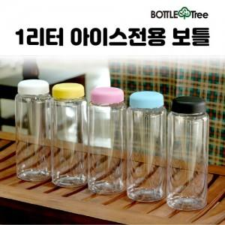

【상세/제작정보】 | ★★페트(PET) 제품★★

【인쇄/포장옵션】 | 실크, 풀칼라 / 포장불가능

【공급단가】 | 수량 | 200~ | 500~ | 1,000~ | 3,000~ | 5,000~
*VAT별도 | 단가 | 2,100원 | 2,030원 | 1,960원 | 1,890원 | 1,820원

【상품 URL】 | https://dev.easy1.co.kr:443/src/goods_detail.php?gdno=23622

